Tema 1
Volver

 | Las Depreciaciones Régimen Ley 21.210 (Instantanea e Inmediata y la Araucania) sera desde fecha adquisición 01/10/2019 al 31/05/2020
 | (cuadro rojo)

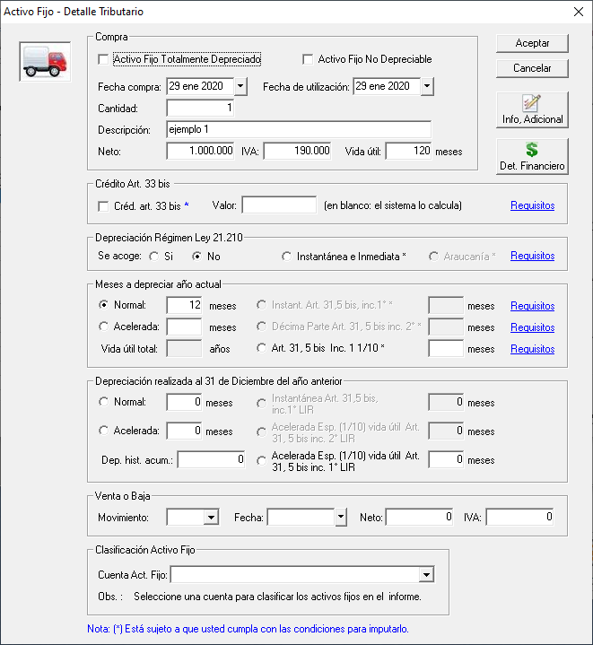
 |  | FW: Listo

 | Este es un cambio normativo por Ley 21.256 que modifico Ley 21.210 Art. 21 y 22 TTO

 | Por lo tanto lo que hay que hacer aca es cambiar la fecha de diciembre 2021 por 31 de Mayo 2020

 | Hoy el sistema tiene la validación con fecha hasta el 31 de diciembre 2021

Tema 2
Volver

 | TEMA 1

 | Se debe crear una Depreciación por normas del Art. 22 TTO Bis (Art. 3 Ley 21.256 Reactivación Economica)

 | Esta Depreciación es igual a la Depreciación Instantanea e Inmediata pero llevando el 100% del valor del bien a depreciación en el ejercicio de adquisición (compra)

 | Requisitos
 | a | Bienes Fisicos del activo inmovilizado que sean Depreciables
 | b | Bienes Nuevo o Importados
 | c | Fecha Adquisición 01/06/2020 al 31/12/2022
 |  |  |  | FW: Listo

 | Consideraciones
 | a | Al final de vida util el bien debe quedar a $ 1 (osea en el mismo ejercicio de adquisición)
 | b | Esta depreciación se debiese llamar "Inst. e Inmed. Ley 21.256"
 | c | Esta Depreciación es una opción

 | Lo que haria yo es crear esta Depreciación debajo de la Ley 21.210 (que existe actualmente)

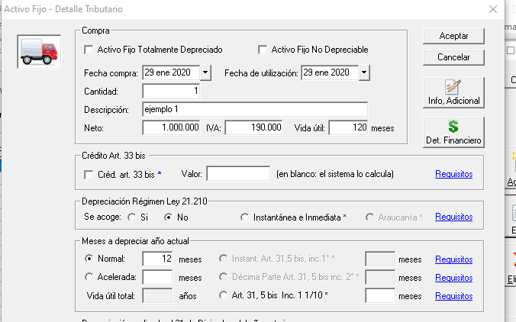

 |  |  | Depreciación Ley 21.256 Art. 3 (22 Bis TTO Ley 21.210)

 |  |  | Se Acoge |  | Requisitos

Tema 3
Volver

 | TEMA 1
 | Esta pantalla debe quedar de la siguiente manera

 | Depreciaciones Régimen Ley 21.210 Art. 21 y 22 Transitorios y modificaciones Ley 21.256 Art. 3
 |  | FW: Listo
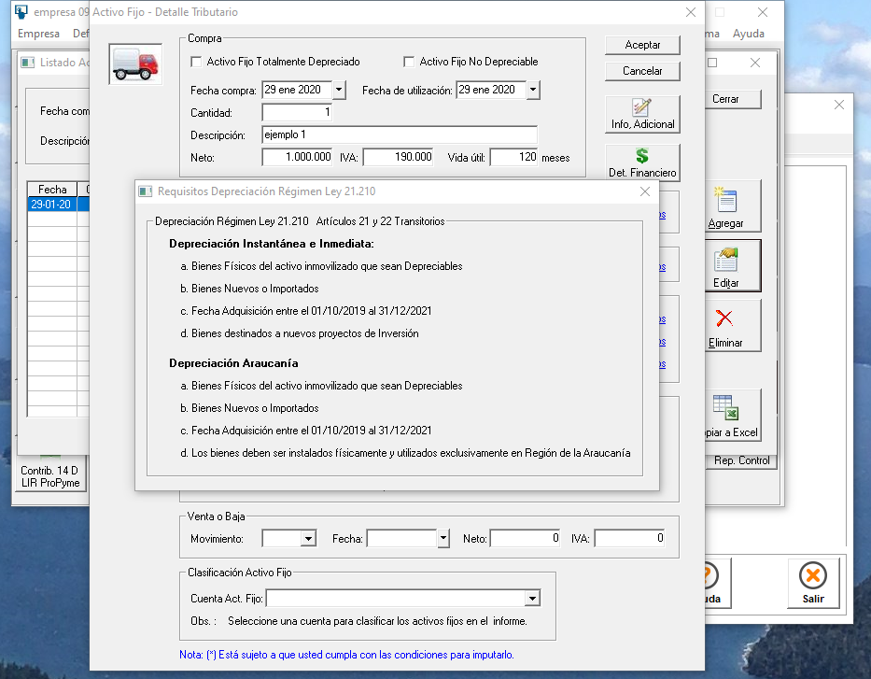

 |  | 2020-05-31

 | TEMA 2
 | El titulo debiese decir "Requisitos Depreciación Regimen Ley 21.210 y 21.256"
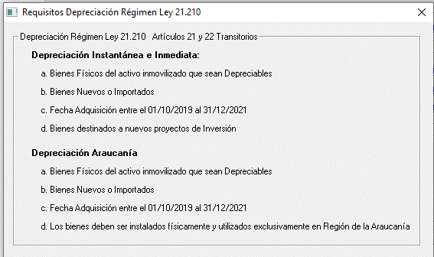
 |  | FW: Listo

Tema 4
Volver

 | TEMA 1

 | En el archivo de captura Activo Fijo agregar la Dep. Ley 21,256

 |  | Ley 21.256 - Dep. Inst e Inmediata | Se acoge a Ley 21.256 Depreciación Instantanea e Inmediata, Si aplica. S/N/blanco
 |  | (debajo de cuadro rojo)
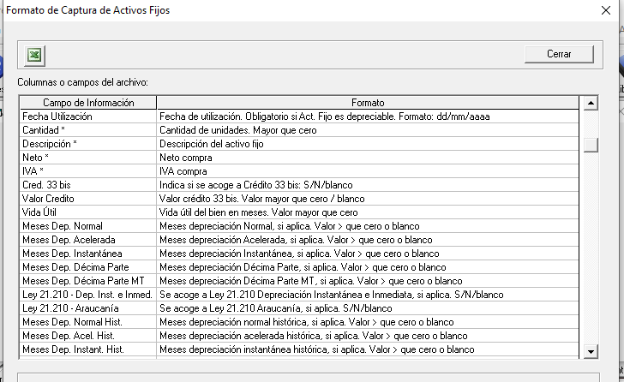

 |  |  |  | FW: Listo

 | TEMA 2

 | En el archivo de captura Activo Fijo colocar la restriccion de fecha (31/05/2020) a las Dep. Ley 21.210
 | (del cuadro rojo anterior)

